Hoja2
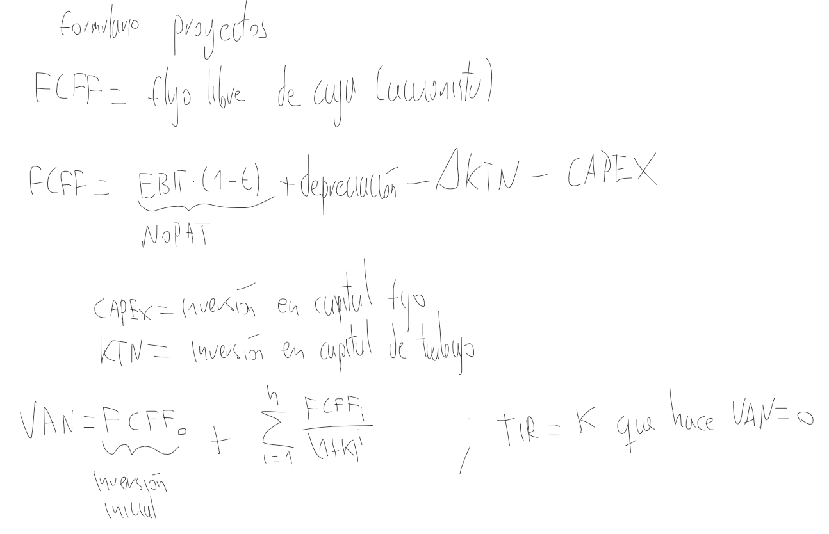

Hoja1
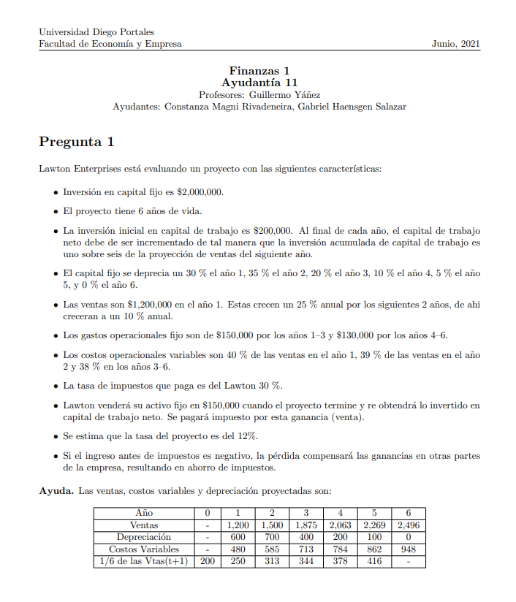

año | 0 | 1 | 2 | 3 | 4 | 5 | 6
Ventas | - | 1200 | 1500 | 1875 | 2063 | 2269 | 2496
Depreciación | - | 600 | 700 | 400 | 200 | 100 | 0
Costos Variables | - | 480 | 585 | 713 | 784 | 862 | 948
1/6 de las Vtas (t+1) | 200 | 250 | 313 | 344 | 378 | 416 | -

